1
工程款支付证书
工程名称 |  | 11620--九龙大道北段改造工程交通配套专业承包工程 |  |  |  |  | 建设单位 |  | 知识城(广州)投资集团有限公司 |  |  |  | ERP编号 |  | 11620 | 档案编号
合同金额 |  | 8,109,416.45 |  |  | 中标时间 | 2019-08-06 | 已提供工程资料 |  | 中标通知书、合同、投资协议、不领章承诺书 |  |  |  | 保存地址 |  | 合肥 | 责任单位 |  | 南部大区广东省
决算金额 |  |  |  |  | 决算时间 |  | 项目部印章 |  | 无 |  |  |  | 施工人 |  | 吴朋军 | 区域责任人 | 何昌宝 | 省办负责人 | /
序号 | 经营填写 |  |  |  |  | 工程填写 | 经营填写 |  |  | 财务填写 | 经营、工程、质安填写 |  | 区域负责人 |  | 申请部门填写财务核对 |  |  | 本次支付 金额 | 剩余款项
 | 到款情况 |  |  |  |  |  | 暂列金 |  |  | 代缴税金 | 其他扣款 |  | 预留款 |  | 成本票
 | 日期 | 工程款金额 | 周转金金额 | 到款银行 | 到款账户 | 完成进度 | 比例 | 金额 | 备注 | 金额 | 金额 | 备注 | 金额 | 备注 | 供货单位 | 合同额 | 成本票额
1 | 2021-02-22 | 5,466,493.26 |  | 中行蜀山支行 | 1752 5719 0682 |  | 2% | 109,329.87 |  |  | 500.00 | 外经证
 |  |  |  | 广州工商银行股份有限公司广州粤秀支行 | 3602015009201703314 |  |  |  |  |  |  |  |  |  | 广州聚和交通设施工程有限公司 |  |  | 1171585.00
 |  |  |  | 中国建设银行股份有限公司廉江支行 | 44050168725000000238 |  |  |  |  |  |  |  |  |  | 广东富邦建设有限公司（劳务） |  |  | 2202357.70
 |  |  |  | （刘领领）中国农业银行广州太和支行 | 6230520080158745075 |  |  |  |  |  |  |  |  |  | 刘领领（机械） |  |  | 100000.00
 |  |  |  | （吴朋军）中国银行广州黄石支行 | 6216607000010728338 |  |  |  |  |  |  |  |  |  | 吴朋军（机械） |  |  | 100000.00

合计 |  | 5,466,493.26 | 0.00 |  |  |  | - | 109,329.87 |  | 0.00 | 500.00 | - | 0.00 | - | - |  |  | 3,573,942.70 | 1782720.69
本次结算、支付明细 |  | 应支付金额 |  |  | 3,573,942.70 |  | 本次支付金额 |  |  |  |  | 小写 | 3,573,942.70
 |  | 已支付金额 |  |  | 0.00 |  |  |  |  |  |  | 大写 | RMB3573942.7
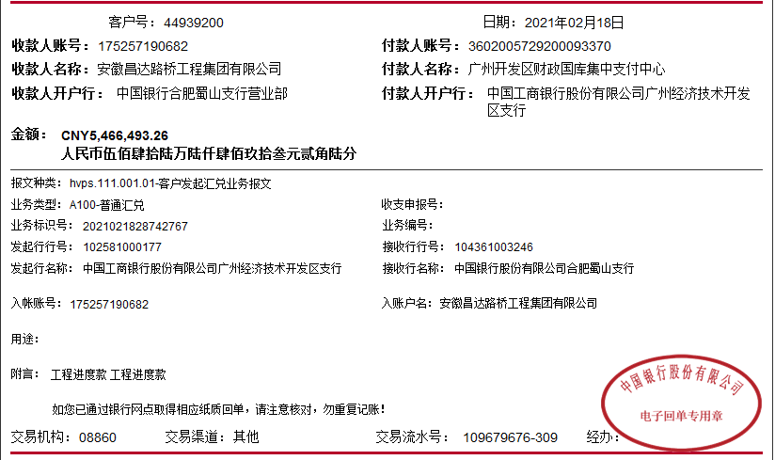

 |  |  |  |  |  |  |  |  |  |  |  | 2388

 |  |  |  |  |  |  |  |  |  |  |  | 2786
 |  |  |  |  |  |  |  |  |  |  |  |  | 5174

